切替理由書
令和 年度普通徴収切替理由書(兼仕切書)

市区町村名 |  |  | 下野市 | 指 定 番 号
事 業 者 名

符 号 |  | 普 通 徴 収 切 替 理 由 |  |  | 人 数
普 A |  | 総従業員数が２人以下 |  |  | 人
 |  | （下記「普B」～「普F」に該当する全ての（他市区町村分を含む）従業員数を差し引いた人数）
普 B |  | 他の事業所で特別徴収 |  |  | 人
 |  | （乙欄該当者など）
普 C |  | 給与が少なく税額が引けない |  |  | 人
 |  | （年間の給与支給額が９３万円以下）
普 D |  | 給与の支払が不定期 |  |  | 人
 |  | （例：給与の支払が毎月でない）
普 E |  | 事業専従者 |  |  | 人
 |  | （個人事業主のみ対象）
普 F |  | 退職者、退職予定者（５月末日まで） 及び休職者 |  |  | 人

合 計 |  |  |  |  | 人

○ | 普通徴収とする場合は、個人別明細書の摘要欄に該当する符号（普A、普Bなど）を記入して下さい。
○ | この普通徴収切替理由書の提出がない場合、原則どおり、特別徴収対象者となります。
○ | 特別徴収分及び普通徴収分がある場合は、仕切書として普通徴収分の個人明細書の上に挿入し総括表や他の個人 明細書と合冊して提出してください。（下図のとおり）
○ | 普Ｂは、主たる給与から合算されて特別徴収となる乙欄該当者などが対象となります。
○ | eＬＴＡＸ等の電子媒体で給与支払報告書を提出する場合は、該当する方に「普通徴収」欄に必ずチェックを入力してく ださい。また、摘要欄に該当する普通徴収切替理由の符号（普Ｂ、普Ｃなど）を記入願います。（※普通徴収切替理由 書の添付は不要です。）
○ | この切替理由書により普通徴収への切替を申し出た場合でも、確認の結果、特別徴収とすることがあります。
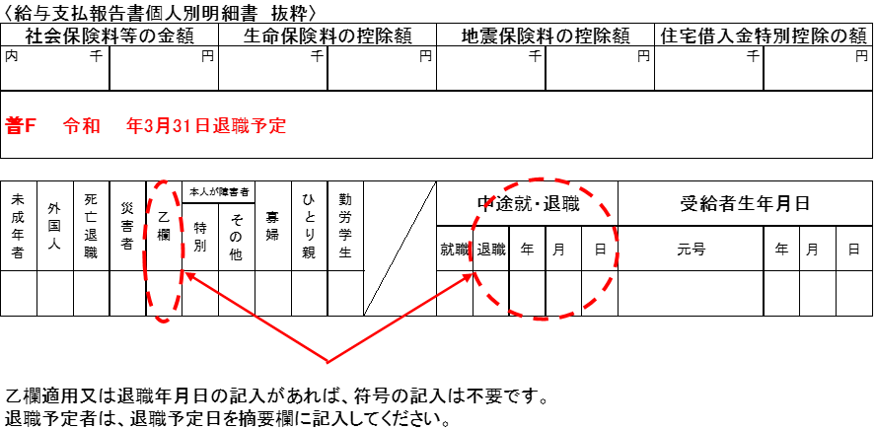
○ | 普Ｆの休職者とは、休職により４月１日現在で給与の支払を受けていない場合に限ります。

